Evolutions HAD
Bilan de l'activité des structures bretonnes d'HAD en 2020
Détail de l'activité par structure en 2020 et évolution

 |  | Nombre de journées de présence |  |  | Nombre de Séjours |  |  |  | Nombre de patients |  |  | Nombre de patients pris en charge en ESMS
TOH | Etablissement | 2019 | 2020 | Evol. (%) | 2019 | 2020 | Evol. (%) | DMS (séjours clos) 2020 | 2019 | 2020 | Evol. (%) | 2019 | 2020 | Evol. (%) | Part en 2020 (%)
TFP | AUB - HAD Morlaix | 18725 | 23827 | +27,2% | 558 | 743 | +33,2% | 35 | 402 | 545 | +35,6% | 140 | 232 | +65,7% | 42.6%
TFP | HAD Ponant | 37717 | 36387 | -3,5% | 1587 | 1526 | -3,8% | 27 | 1104 | 1129 | +2,3% | 484 | 475 | -1,9% | 42.1%
TFP | HAD Cornouaille | 21947 | 23604 | +7,6% | 1034 | 1303 | +26,0% | 19 | 553 | 695 | +25,7% | 34 | 84 | +147,1% | 12.1%
TLQ | HAD Aven à Etel | 47820 | 57291 | +19,8% | 1364 | 1498 | +9,8% | 43 | 1106 | 1221 | +10,4% | 166 | 182 | +9,6% | 14.9%
TBA | CH Ploërmel | 8846 | 10091 | +14,1% | 305 | 501 | +64,3% | 22 | 217 | 412 | +89,9% | 29 | 184 | +534,5% | 44.7%
TBA | HAD Vannes | 36047 | 38134 | +5,8% | 1117 | 1381 | +23,6% | 29 | 848 | 1100 | +29,7% | 110 | 289 | +162,7% | 26.3%
THB | HAD 35 | 48698 | 49666 | +2,0% | 2009 | 2334 | +16,2% | 23 | 1322 | 1382 | +4,5% | 386 | 414 | +7,3% | 30.0%
TSM | AUB - HAD St-Malo | 29069 | 31737 | +9,2% | 747 | 992 | +32,8% | 34 | 559 | 706 | +26,3% | 109 | 179 | +64,2% | 25.4%
TA | CH Lannion | 9456 | 12541 | +32,6% | 423 | 442 | +4,5% | 29 | 295 | 320 | +8,5% | 17 | 39 | +129,4% | 12.2%
TA | AUB - HAD St-Brieuc | 20789 | 24998 | +20,2% | 676 | 805 | +19,1% | 32 | 529 | 636 | +20,2% | 100 | 158 | +58,0% | 24.8%
TA | AUB - HAD Guingamp | 9802 | 10157 | +3,6% | 320 | 392 | +22,5% | 29 | 253 | 300 | +18,6% | 50 | 108 | +116,0% | 36.0%
TCB | AUB - HAD Pontivy | 12557 | 14932 | +18,9% | 394 | 546 | +38,6% | 26 | 248 | 355 | +43,1% | 26 | 80 | +207,7% | 22.5%
 | Bretagne | 301473 | 333365 | +10,6% | 10534 | 12463 | +18,3% | 29 | 7436 | 8801 | +18,4% | 1651 | 2424 | +46,8% | 27.5%
 | France entière | 5971544 | 6618204 | +10,8% | 222239 | 257582 | +15,9% |  | 128227 | 153645 | +19,8% | 17589 | 30231 | +71,9% | 19.7%

Source : PMSI HAD

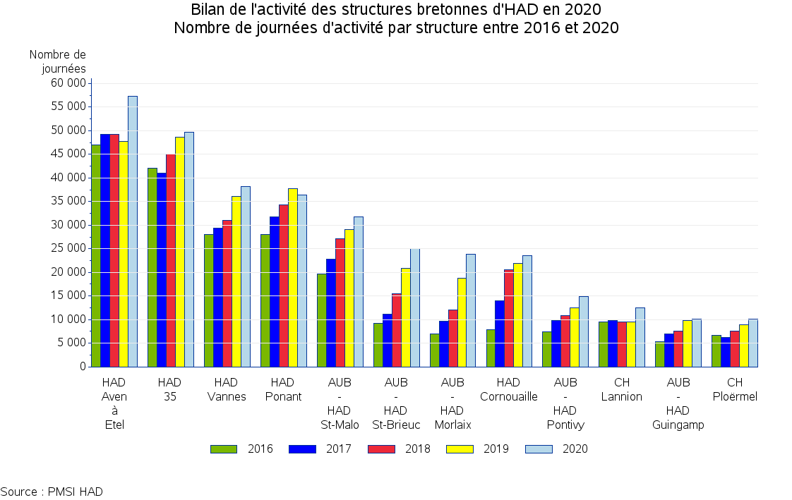

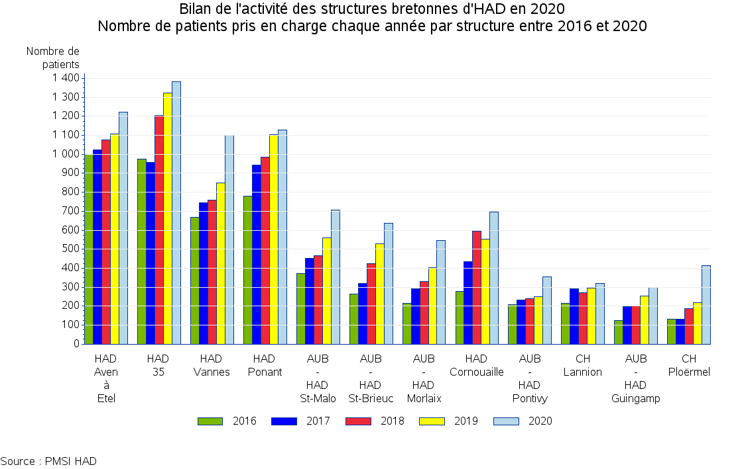

MPP graphiques
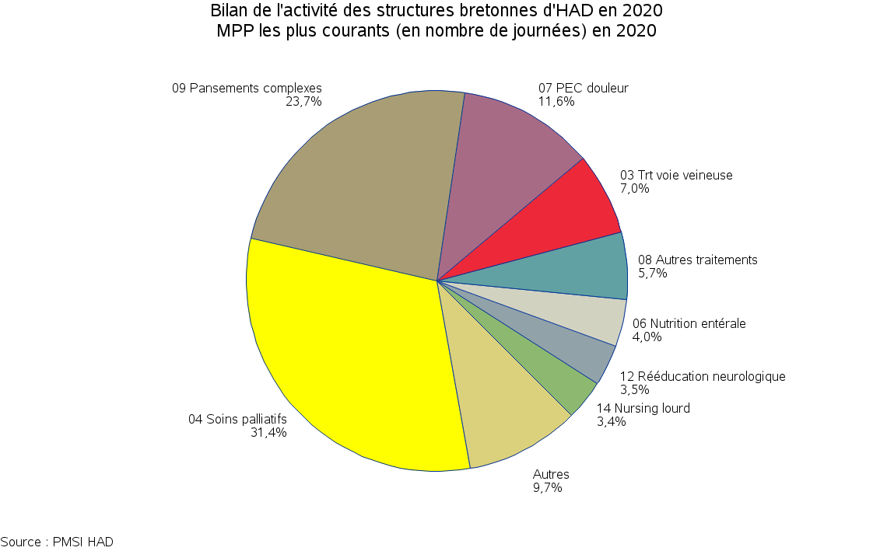

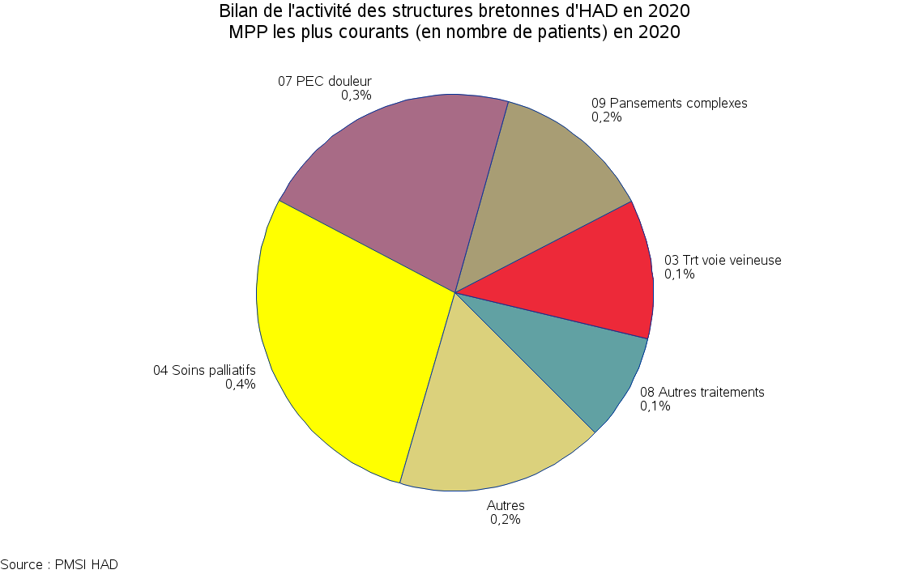

IK
Bilan de l'activité des structures bretonnes d'HAD en 2020
Nombre de journees suivant la valeur de l'indice de Karnofsky en 2020

 |  |  | Indice de Karnofsky
TOH | Etablissement | Nombre de journées | Dépendance totale (10 - 30) (%) | Dépendance partielle (40 - 50) (%) | Autonomie partielle ou totale (60 - 100) (%)
TFP | AUB - HAD Morlaix | 23827 | 55.9% | 41.4% | 2.6%
TFP | HAD Ponant | 36387 | 38.6% | 49.9% | 11.4%
TFP | HAD Cornouaille | 23604 | 28.2% | 59.4% | 12.4%
TLQ | HAD Aven à Etel | 57279 | 52.6% | 43.8% | 3.6%
TBA | CH Ploërmel | 10091 | 24.3% | 57.3% | 18.4%
TBA | HAD Vannes | 38134 | 37.4% | 51.9% | 10.7%
THB | HAD 35 | 49666 | 24.7% | 62.6% | 12.7%
TSM | AUB - HAD St-Malo | 31737 | 45.8% | 51.0% | 3.2%
TA | CH Lannion | 12541 | 34.7% | 58.1% | 7.2%
TA | AUB - HAD St-Brieuc | 24998 | 30.7% | 48.5% | 20.8%
TA | AUB - HAD Guingamp | 10157 | 38.2% | 54.8% | 7.0%
TCB | AUB - HAD Pontivy | 14932 | 27.0% | 52.8% | 20.2%
 | Bretagne | 333353 | 38.3% | 51.9% | 9.8%
 | France entière | 6589466 | 39.9% | 43.4% | 16.6%

L'indice de Karnofsky est fixé à 100 pour les nouveaux-nés pris en charge du MPP 22. Les RAPSS correspondants ont été exclus de l'analyse
Source : PMSI HAD

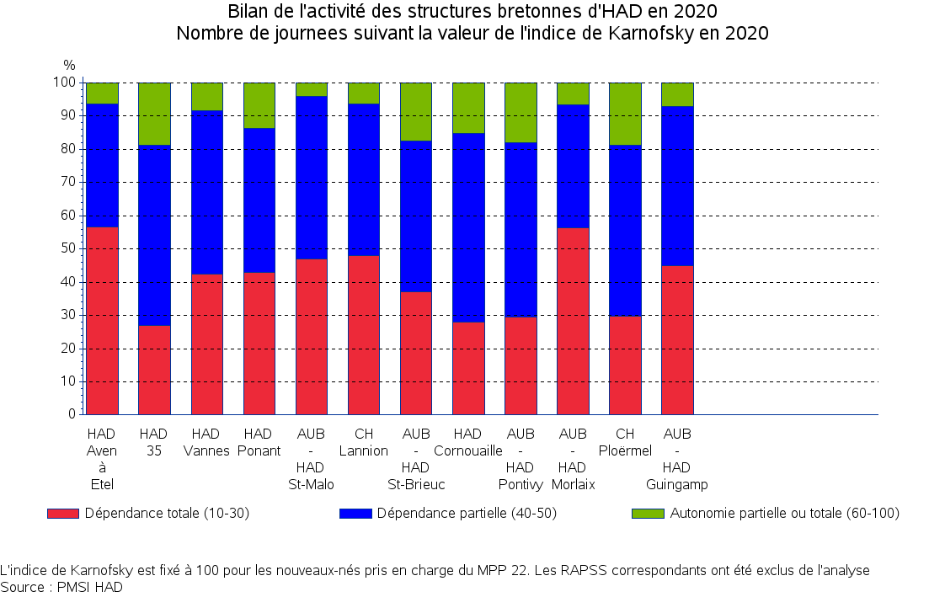

DMS séj. clos
Bilan de l'activité des structures bretonnes d'HAD en 2020
Durées des séjours (clos) par MPP en 2020
Sur la base des séjours avec un MPP constant (9 997 / 11 545 (86,6 %))

 |  |  | Durée de séjour (en jours)
MPP | Nombre de séjours clos avec MPP constant | DMS (jours) | 0-4 (%) | 5-9 (%) | 10-29 (%) | 30 et + (%)
04 Soins palliatifs | 2307 | 32 | 18.8% | 18.0% | 32.8% | 30.4%
09 Pansements complexes et soins spécifiques (stomies compliquées) | 1495 | 48.5 | 8.0% | 8.5% | 35.7% | 47.8%
07 PEC de la douleur | 1430 | 17.5 | 39.0% | 22.7% | 25.7% | 12.7%
03 Traitement par voie veineuse : anti-infectieux ou autre | 1264 | 14.6 | 29.8% | 24.0% | 36.5% | 9.7%
08 Autres traitements | 1060 | 12.4 | 54.8% | 12.0% | 26.0% | 7.2%
12 Rééducation neurologique | 539 | 18.3 | 19.7% | 42.5% | 13.9% | 23.9%
05 Chimiothérapie anticancéreuse | 515 | 4.3 | 84.1% | 10.1% | 3.3% | 2.5%
06 Nutrition entérale | 225 | 39.1 | 7.6% | 18.7% | 40.0% | 33.8%
19 Surveillance de grossesse à risque | 193 | 23.1 | 10.4% | 17.6% | 43.5% | 28.5%
14 Soins de nursing lourds | 176 | 53.5 | 15.3% | 10.2% | 34.1% | 40.3%
21 post-partum pathologique | 170 | 6.2 | 2.9% | 95.9% | 1.2%
13 Surveillance post chimiothérapie anticancéreuse | 164 | 20.9 | 26.2% | 18.3% | 38.4% | 17.1%
02 Nutrition parentérale | 145 | 28.7 | 9.7% | 15.2% | 45.5% | 29.7%
11 Rééducation orthopédique | 127 | 18.5 | 26.0% | 34.6% | 19.7% | 19.7%
10 Post traitement chirurgical | 106 | 26.8 | 5.7% | 25.5% | 37.7% | 31.1%
01 Assistance respiratoire | 51 | 67.6 | 9.8% | 13.7% | 23.5% | 52.9%
24 Surveillance d'aplasie | 10 | 27.7 | 20.0% |  | 60.0% | 20.0%
18 Transfusion sanguine | 9 | 3.9 | 77.8% | 22.2%
17 Surveillance de radiothérapie | 6 | 29.8 |  | 16.7% | 50.0% | 33.3%
22 PEC du nouveau-né à risque | 2 | 6 |  | 100.0%
29 Sortie précoce de chirurgie | 2 | 8.5 |  | 100.0%
15 Education du patient et de son entourage | 1 | 31 |  |  |  | 100.0%

Source : PMSI HAD

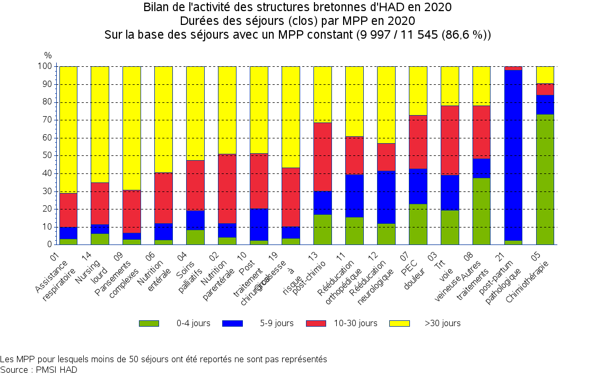

activité mois
Bilan de l'activité des structures bretonnes d'HAD en 2020
Détail de l'activité par mois en 2020 et évolution

 | Nombre de journées |  |  | Nombre de patients
Mois | 2019 | 2020 | Evol. (%) | 2019 | 2020 | Evol. (%)
Janvier | 24,783 | 25,854 | +4.3% | 627 | 631 | +0.6%
Février | 23,455 | 25,743 | +9.8% | 526 | 571 | +8.6%
Mars | 25,274 | 26,992 | +6.8% | 535 | 714 | +33.5%
Avril | 24,663 | 27,670 | +12.2% | 560 | 765 | +36.6%
Mai | 25,117 | 28,528 | +13.6% | 546 | 580 | +6.2%
Juin | 24,877 | 27,273 | +9.6% | 541 | 665 | +22.9%
Juillet | 26,609 | 28,182 | +5.9% | 607 | 650 | +7.1%
Août | 26,550 | 27,636 | +4.1% | 538 | 604 | +12.3%
Septembre | 24,449 | 25,938 | +6.1% | 545 | 599 | +9.9%
Octobre | 25,319 | 28,281 | +11.7% | 656 | 761 | +16.0%
Novembre | 24,440 | 30,647 | +25.4% | 536 | 821 | +53.2%
Décembre | 25,937 | 30,621 | +18.1% | 616 | 788 | +27.9%
 | 301,473 | 333,365 | +10.6% | 6,833 | 8,149 | +19.3%

